DEPARTAMENTO
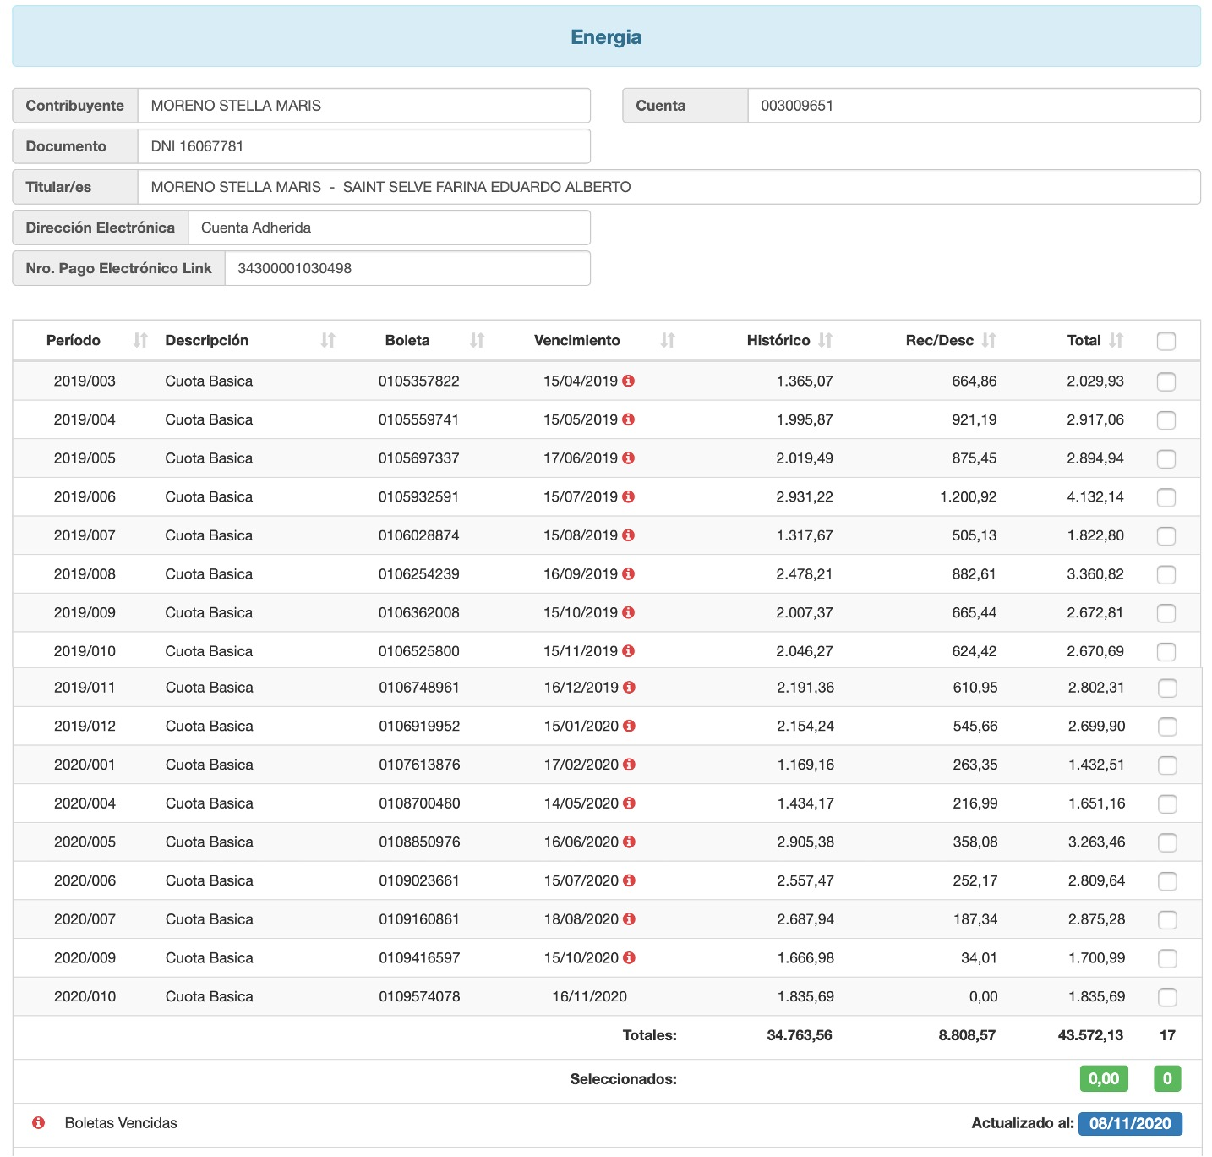
RAZON: | DEPARTAMENTO

Direccion: | Alem |  | Mansana 56 Solar A

Inquilinos: | Eugenia
 | 2975176337

Contrato desde: | 2019-02-01 |  | Fecha Control
Vto. Contrato | 2021-01-31 |  | 2020-03-18

GAS Departamento
N° Cliente | 52000006953 | N° Medidor | 1635850
Otros
A nombre de:
NOTA: |  | Debe Feb20, Abr19, May19, Jun19

Energia Departamento
N° de Cuenta | 003009651 | N° Medidor | 14009103
Otros | Ruta: 0005 | Cod. Verif. | 736
 | Orden: 27200
A nombre de: | Stella Maris Moreno 50% y Eduardo Farina 50%
NOTA: | 31400 | Desde Marzo 2019

